Hoja 1
SENSORES

Flotador de tipo boya
 | Características | Fabricante | Naylamp Mechatronics | SM | ECOENERGYSOLAR EIRL
 |  | Modelo | Sensor de nivel de líquido vertical | Recto | Sensor de nivel
 |  | Requisitos
 | Corriente de alimentación | 0.5-1 A | 0.5 A | 1A | 1 A
 | Voltaje de alimentación (máx) | 220 VDC | 24 VDC | 220 VDC | 220 VDC
 | Material del flotador | Material resistente | P.P. | P.P. | Acero Inoxidable
 | Longitud de cable | Mayor a 20 cm | 30 cm | 40 cm | 31 cm
 | Precio máximo (S/.) | Menor a 30 | 10 | 25 | 28

Cámara
 | Características | Fabricante | SAISAC Mecatrónica | SAISAC Mecatrónica | Electrónica HI-FI SAC
 |  | Modelo | Módulo Cámara VGA OV7670 | CÁMARA ESP 32 | Módulo Cámara 5MP Video 1080p para Raspberry Pi, V1.3
 |  | Requisitos
 | Voltaje de operación | 3 VDC | 3.3 VDC | 5 VDC | 4.5 VDC
 | Ángulo de visión mínimo | 24° | 25° | 78° | 24°
 | Resolución | 640x480 | 640x480 | 1600x1200 | 2592x1994
 | Precio máximo (S/.) | 50 | 18 | 48 | 25

ACTUADORES

Relé
 | Características | Fabricante | Electrónica HI-FI SAC | Electrónica HI-FI SAC | Electrónica HI-FI SAC | Relé con Bobina de 24 VDC 10A/250VAC 10A/30VDC "OMRON" 5 Pin 1 Contacto Relay SPDT
 |  | Modelo | Relé con Bobina de 24 VDC 10A/30VDC "OMRON" | Relé de 12 VDC Bobina, SPDT 16A 250VAC | Relé de estado sólido 75 A de 5-60 VDC
 |  | Requisitos
 | Corriente de salida mínima | 350 mA | 10 A | 16 A | 75 A
 | Voltaje de alimentación mínimo | 12 VDC | 24 VDC | 12 VDC | 3-32 VDC
 | Número de pines | 4 (mínimo) | 5 | 8 | 4
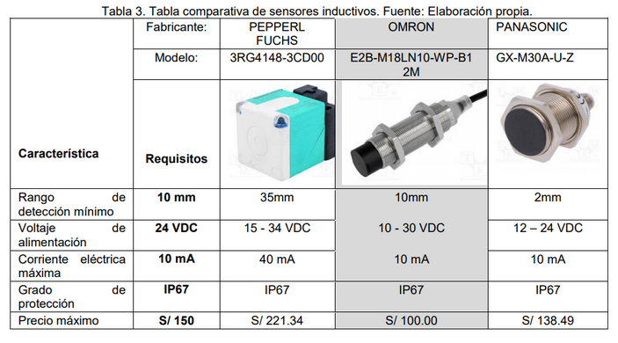
 | Precio máximo (S/.) | 90 | 2021-05-11 | 2021-05-13 | 85

Bomba
 | Características | Fabricante | SAISAC Mecatrónica | SAISAC Mecatrónica | Naylamp Mechatronics
 |  | Modelo | Bomba de agua RS-385 | Minibomba de agua | Bomba de agua sumergible
 |  | Requisitos
 | Corriente máxima | 750 mA | 700 mA | 375 mA | 350 mA
 | Voltaje de operación | 12 VDC | 12 VDC | 12 VDC | 12 VDC
 | Potencia máxima | 9 W | 5 W | 4.2 W | 4.8 W
 | Caudal máximo | 5 L/min | 1-3 L/min | 4 L/min | 4 L/min
 | Precio máximo (S/.) | 50 | 17 | 24 | 30

Servos
 | Características | Fabricante | SAISAC Mecatrónica | SAISAC Mecatrónica | Electrónica HI-FI SAC
 |  | Modelo | Futaba S3003 | MG90S | SG-5010
 |  | Requisitos
 | Corriente eléctrica máxima | 1A | 900mA | 900mA | 900mA
 | Voltaje de alimentación | 5V | 4.8-6V | 4.8-6V | 4.8-6.6V
 | Torque (kg-cm) | 2 | 4 | 2021-02-02 | 5
 | Ángulo de rotación | 180° | 180° | 180° | 180°
 | Precio máximo | 20 | 15 | 13 | 17

CONTROL

Microcontrolador
 | Características | Fabricante | Electrónica HI-FI SAC | Electrónica HI-FI SAC | SAISAC Mecatrónica
 |  | Modelo | Mega 2560 R3 | Mega 2560 Pro | ARDUINO DUE
 |  | Requisitos
 | Corriente eléctrica máxima | 130mA | 40mA | 40mA | 130mA
 | Voltaje de alimentación | 5V | 5V | 5V | 3.3V
 | Cantidad de pines mínima | 70 | 70 | 70 | 68
 | Velocidad del reloj | 16MHz | 16 | 16 | 84
 | Precio máximo | 90 | 85 | 65 | 72

